基础肤色代码0-10
FM NewGAN种族代码0-10
种族代码 | 示例 |  |  |  |  | 常见地区
0 |  |  |  |  |  | 欧洲、大洋洲、南美洲
1 |  |  |  |  |  | 欧洲、中欧、中亚、南美洲
2 |  |  | 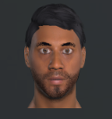 |  | 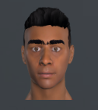 | 中东、北非、南亚
3 |  |  |  |  |  | 非洲、南美洲
4 |  |  |  |  |  | 中东、南亚
5 |  | 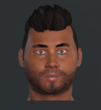 |  |  |  | 东南亚
6 |  |  |  |  |  | 大洋洲及太平洋岛
7 |  |  |  |  |  | 南美洲
8 |  |  |  |  |  | 东南亚
9 |  |  |  |  |  | 非洲、南美洲（MIX）
10 | 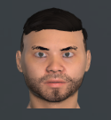 |  |  | 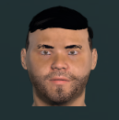 |  | 东亚、东南亚、中亚

